Informe
 |  |  |  | Informe de Crystal: completo
 |  |  |  | Simulación iniciada el 22-06-2025 a las 17:40
 |  |  |  | Simulación detenida el 22-06-2025 a las 17:40

 | Prefs ejecución:
 |  | Número de pruebas ejecutadas | 10,000
 |  | Monte Carlo
 |  | Inicialización aleatoria
 |  | Control de precisión activado
 |  | Nivel de confianza | 70.00%

 | Estadísticas de ejecución:
 |  | Tiempo de ejecución total (seg) | 4.45
 |  | Pruebas/segundo (promedio) | 2,249
 |  | Números aleatorios por segundo | 4,499

 | Datos de Crystal Ball:
 |  | Suposiciones | 2
 |  | Correlaciones | 0
 |  | Matrices de correlación | 0
 |  | Variables de decisión | 0
 |  | Previsiones | 2

 |  |  |  | Previsiones

Hoja de trabajo: [portafolio_agresivo.xlsx]Resumen

Previsión: VaR Agresivo |  |  |  |  |  | Celda: C1

 | Resumen:
 |  | El rango completo es de -0,27 a 0,25
 |  | El caso base es 0,00
 |  | Después de 10.000 pruebas, el error estándar de la media es 0,00

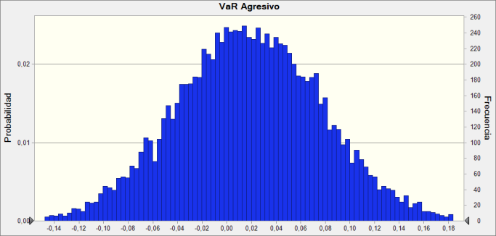

 | Estadísticas: |  | Valores de previsión
 |  | Pruebas | 10,000
 |  | Caso base | 0.00
 |  | Media | 0.02
 |  | Mediana | 0.02
 |  | Modo | ---
 |  | Desviación estándar | 0.06
 |  | Varianza | 0.00
 |  | Sesgo | -0.0158
 |  | Curtosis | 3.03
 |  | Coeficiente de variación | 3.29
 |  | Mínimo | -0.27
 |  | Máximo | 0.25
 |  | Ancho de rango | 0.52
 |  | Error estándar medio | 0.00

Previsión: VaR Agresivo (contin.) |  |  |  |  |  | Celda: C1

 | Percentiles: |  | Valores de previsión
 |  | 0% | -0.27
 |  | 10% | -0.06
 |  | 20% | -0.03
 |  | 30% | -0.01
 |  | 40% | 0.00
 |  | 50% | 0.02
 |  | 60% | 0.03
 |  | 70% | 0.05
 |  | 80% | 0.07
 |  | 90% | 0.09
 |  | 100% | 0.25

Hoja de trabajo: [portafolio_conservador.xlsx]Resumen

Previsión: VaR - Portafolio Conservador |  |  |  |  |  | Celda: C1

 | Resumen:
 |  | El rango completo es de -0,11 a 0,16
 |  | El caso base es 0,00
 |  | Después de 10.000 pruebas, el error estándar de la media es 0,00

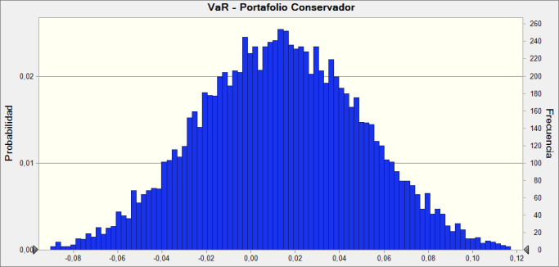

 | Estadísticas: |  | Valores de previsión
 |  | Pruebas | 10,000
 |  | Caso base | 0.00
 |  | Media | 0.01
 |  | Mediana | 0.01
 |  | Modo | ---
 |  | Desviación estándar | 0.04
 |  | Varianza | 0.00
 |  | Sesgo | 0.0257
 |  | Curtosis | 2.91
 |  | Coeficiente de variación | 2.77
 |  | Mínimo | -0.11
 |  | Máximo | 0.16
 |  | Ancho de rango | 0.27
 |  | Error estándar medio | 0.00

Previsión: VaR - Portafolio Conservador (contin.) |  |  |  |  |  | Celda: C1

 | Percentiles: |  | Valores de previsión
 |  | 0% | -0.11
 |  | 10% | -0.03
 |  | 20% | -0.02
 |  | 30% | -0.01
 |  | 40% | 0.00
 |  | 50% | 0.01
 |  | 60% | 0.02
 |  | 70% | 0.03
 |  | 80% | 0.05
 |  | 90% | 0.06
 |  | 100% | 0.16

Fin de previsiones
 |  |  |  | Suposiciones

Hoja de trabajo: [portafolio_agresivo.xlsx]Resumen

Suposición: B1 |  |  |  |  |  | Celda: B1

 | Normal distribución con parámetros:
 |  | Media | 0.02 |  | (=E5)
 |  | Desv est | 0.06 |  | (=F5)
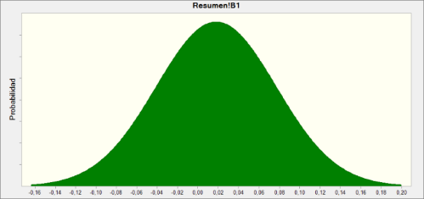

Hoja de trabajo: [portafolio_conservador.xlsx]Resumen

Suposición: Retorno Simulado · 1 |  |  |  |  |  | Celda: B1

 | Normal distribución con parámetros:
 |  | Media | 0.01 |  | (=F5)
 |  | Desv est | 0.04 |  | (=G5)



Fin de suposiciones

